英文期刊阅读
 |  |  |  |  |  |  |  |  |  |  |  |  |  | 实验部分解读 |  |  |  | 机器学习部分解读
编号 | 阅读指数 | 年份 | 期刊 | 第一作者 | 通讯作者 | 标题 | 主题（图形摘要） | 主题 | 研究对象 | 研究区域 | 研究问题/研究目标 | 研究类型 | 理论视角 | 数据收集对象（环境样品等） | 数据收集工具 | 数据收集方法 | 数据分析方法 | 模型基础 | 动态/稳态（时间） | 模拟时间 | 区域划分方式（空间异质性） | 模型的环境相 | 主要关注的通量 | 排放量计算方法 | W的计算方法及取值 | 编程方式（是否有源代码） | 其他亮点 | 补充图
ML001 | 一哥推荐 | 2022 | SoTTE | Sang-Soo Baek | Junho Jeon | Analysis of micropollutants in a marine outfall using network analysis and decision tree | 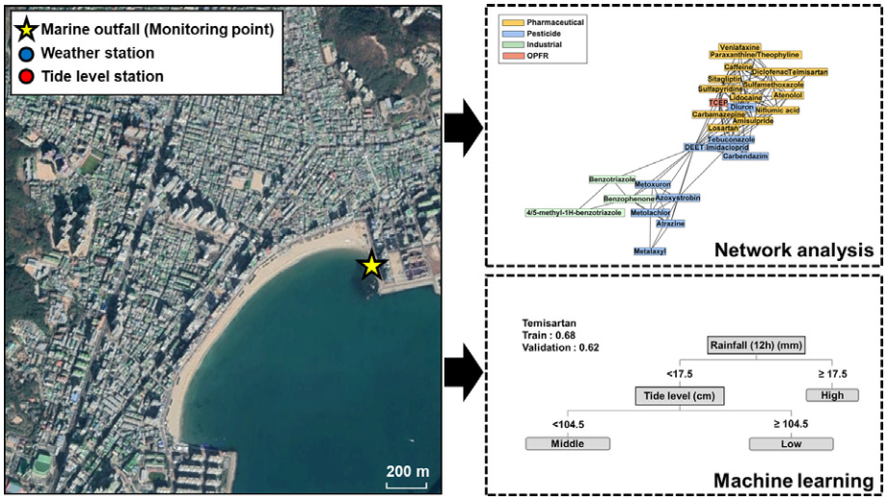 | Highlight: This study analyzed influencing factors on the micropollutants of a marine outfall. Abstract: Therefore, the aim of this study was to, with the use of network and decision tree analyses, identify the features and factors that influence the change in MP concentrations in a marine outfall.These analyses were conducted to inspect（检查） the relationship between each MP and its hierarchical structure as well as hydrometeorological variables.Additionally, a risk analysis was conducted in this study in which the MPs were prioritized based on their optimized risk quotient values. | micropollutants (MPs, including pharmaceutical, industrial, and pesticidal compounds) | South Korea

